상품제안서
샌디스크 CZ73 USB메모리3.0 (32G, 64G, 128G) | 상품코드: F27006

 |  |  |  |  |  |  | 02-412-0044 | www.easy1.co.kr
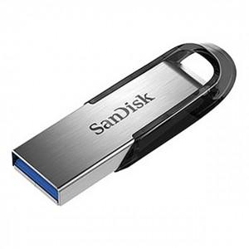

【상세/제작정보】 | 강력한 포렌식 보안프로그램 탑재 기본수량 미만 인쇄시 비용 추가. 초기 세팅비 별도.

【인쇄/포장옵션】 | 레이저 / 포장지포장

【공급단가】 | 수량 | 100~ | 300~ | 500~ | 1,000~ | 3,000~
*VAT별도 | 32G | 7,500원 | 7,380원 | 7,200원 | 7,020원 | 6,900원
 | 64G | 8,750원 | 8,610원 | 8,400원 | 8,190원 | 8,050원
 | 128G | 14,770원 | 14,530원 | 14,180원 | 13,820원 | 13,590원

【상품 URL】 | http://www.easy1.co.kr/src/goods_detail.php?gdno=27006

